복습
 | 20학번 컴퓨터활용 성적표

1. C3 ~ F3 셀을 맞춤에서 '병합하고 가운데 맞춤' 한후, 스타일에서 '제목1' 스타일을 적용하세요.
2. G7 ~ G28의 총점을 과제+중간+기말+출석 점수릏 합하여 구하시오(G8만 구한 다음, 나머지 셀은 상대참조 기능을 이용하여, 마우스로 G28까지 드래깅만 해주면 됨.
3. C29 ~ G29 에 수식의 자동합계 중, 평균기능을 사용하여 평균을 구하시오(C29만 구한 다음, 나머지 셀은 상대참조 기능을 이용하여, 마우스로 G29까지 드래깅만 해주면 됨).
4. C30 ~ G30 에 수식의 자동합계 중, 최대기능을 사용하여 최대값을 구하시오(C30만 구한 다음, 나머지 셀은 상대참조 기능을 이용하여, 마우스로 G30까지 드래깅만 해주면 됨. 단, 범위를 다시 잡아주어야함).
5. C31 ~ G31 에 수식의 자동합계 중, 최소 기능을 사용하여 최소값을 구하시오(C31만 구한 다음, 나머지 셀은 상대참조 기능을 이용하여, 마우스로 G31까지 드래깅만 해주면 됨. 단, 범위를 다시 잡아주어야함).
6. b6 부터 g31까지 표를 적용한 다음, 표 스타일은 '표 스타일 밝게 15'로 하시오.
연번 | 과제 | 중간 | 기말 | 출석 | 총점
1 | 16 | 19 | 15 | 20
2 | 17 | 22 | 22 | 19
3 | 13 | 30 | 25 | 20
4 | 13 | 23 | 24 | 20
5 | 17 | 22 | 22 | 19
6 | 16 | 33 | 28 | 20
7 | 16 | 24 | 30 | 20
8 | 11 | 20 | 20 | 19
9 | 11 | 31 | 26 | 17
10 | 17 | 19 | 24 | 20
11 | 12 | 19 | 10 | 19
12 | 15 | 17 | 19 | 19
13 | 12 | 27 | 27 | 20
14 | 16 | 33 | 27 | 20
15 | 13 | 22 | 15 | 20
16 | 20 | 30 | 30 | 20
17 | 17 | 22 | 21 | 20
18 | 14 | 22 | 19 | 20
19 | 10 | 18 | 18 | 19
20 | 13 | 32 | 31 | 19
21 | 13 | 29 | 23 | 20
22 | 14 | 23 | 28 | 20
평균 | 14 | 24 | 23 | 20
최대 | 20 | 33 | 31 | 20
최소 | 10 | 17 | 10 | 17

기본함수
사회복지학 개론 중간점수

COUNT : 개수 헤아리기(213p)
SUM : 합 구하기(207p)
AVERAGE : 평균 구하기(209p)
MIN, MAX : 최소(대)값(212p)
74 | 67 | 75 | 49 | 47 | 수강생수
78 | 72 | 55 | 60 | 44 | 합계점수
45 | 74 | 55 | 58 | 86 | 평균점수
64 | 51 | 55 | 43 | 57 | 최대점수
66 | 68 | 69 | 73 | 45 | 최소점수
69 | 37 | 58 | 52 | 74
76 | 70 | 56 | 68 | 74
87 | 58 | 48 | 54 | 57
64 | 64 | 68 | 44 | 58
73 | 58 | 58 | 47 | 49
74 | 67 | 75 | 49 | 47
78 | 72 | 55 | 60 | 44
45 | 74 | 55 | 58 | 86
64 | 51 | 55 | 43 | 57
66 | 68 | 69 | 73 | 45
69 | 37 | 58 | 52 | 74
76 | 70 | 56 | 68 | 74
87 | 58 | 48 | 54 | 57
64 | 64 | 68 | 44 | 58
73 | 58 | 58 | 47 | 49

기본함수응용(답)
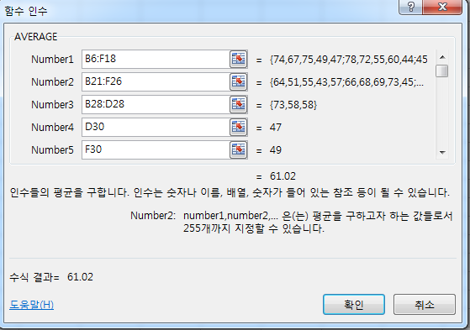
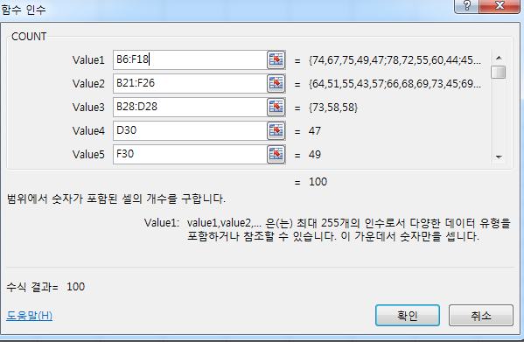
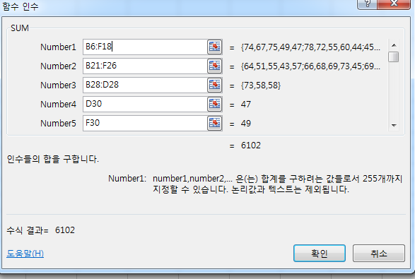

셀 K6
셀 K7
셀 K8

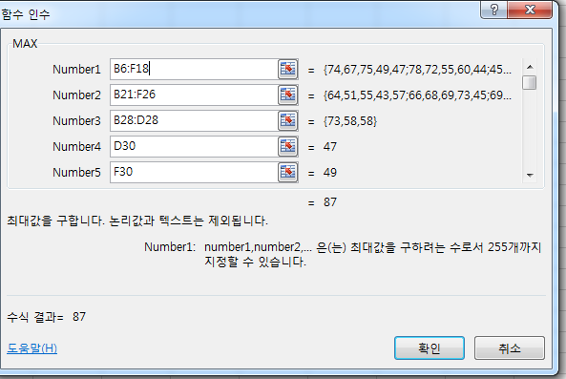
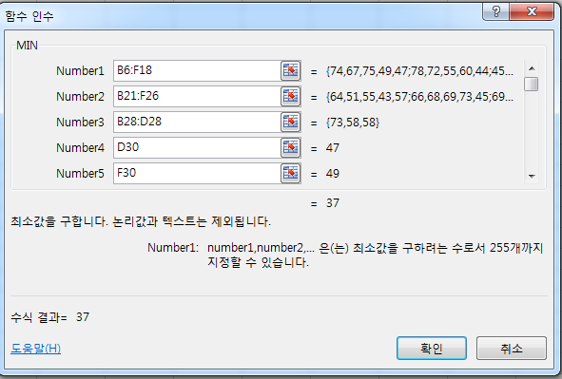

셀 K9
셀 K10

과제
 | 2010~ 2012년 학과별 졸업자 수

 |  |  |  | 날짜
 |  |  |  | 이름

1. c3~g3을 셀 병합 한후 스타일에서 '제목1'을 적용하세요.
2. g5, h5 병합하고 가운데 맞춤 한 후, 날짜를 입력하세요(표시형식 날짜 3번째)
3. g6, h6 병합하고 가운데 맞춤 한 후, 날짜를 입력하세요
4. g8 메모를 보고 g9~g33을 채우시오
5. h8 메모를 보고 h9~h3을 채우시오
6. D34에 각 년도의 합계를 SUM 함수를 사용하여 구하세요.
(D34를 마우스로 h34까지 드랙(상대참조)하세요). 그리고 3자리 마다 , 를 표기하세요.
분류 | 계열/학과 | 2010 | 2011 | 2012 | 3년 합계 | 3년평균
공업 | 건축과 | 50 | 47 | 59
인문 | 경영정보계열 | 82 | 73 | 82
인문 | 경찰경호행정계열 | 94 | 79 | 91
인문 | 국제관광계열 | 141 | 112 | 146
공업 | 기계계열 | 168 | 181 | 161
공업 | 디자인계열 | 61 | 38 | 58
자연 | 미용계열 | 115 | 96 | 103
보건 | 방사선과 | 15 | 16 | 28
인문 | 부동산경영과 | 63 | 43 | 77
인문 | 사회복지과 | 117 | 99 | 113
자연 | 사회체육과 | 25 | 14 | 37
자연 | 식품과학계열 | 133 | 98 | 89
공업 | 실내건축과 | 49 | 32 | 38
보건 | 약재자원관리과 | 67 | 76 | 90
인문 | 유아교육과 | 47 | 48 | 36
보건 | 의무행정과 | 106 | 108 | 106
보건 | 임상병리과 | 20 | 29 | 30
공업 | 자동차과 | 191 | 194 | 240
공업 | 전기과 | 140 | 143 | 164
공업 | 전자과 | 43 | 59 | 70
공업 | 정보통신과 | 61 | 65 | 74
공업 | 컴퓨터정보계열 | 59 | 43 | 67
공업 | 토목과 | 72 | 61 | 62
인문 | 항공운항과 | 52 | 59 | 56
공업 | 화학과 | 22 | 36 | 47
 | 합계

과제(답2)
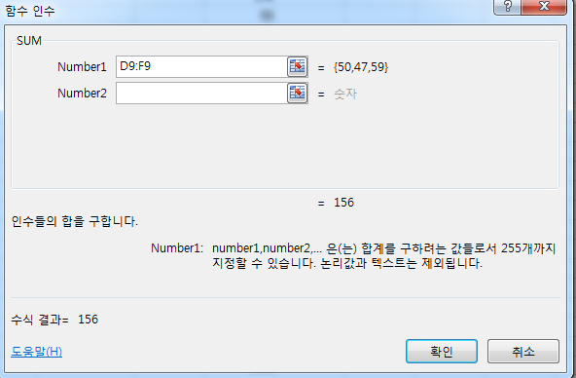
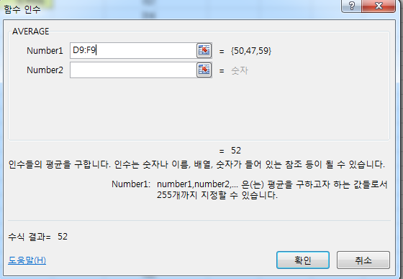
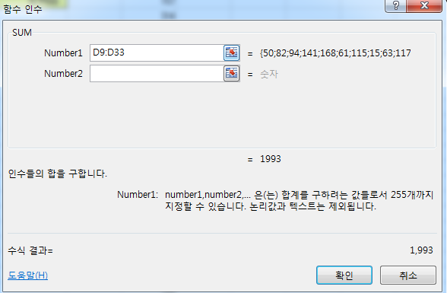

셀 G9
셀 H9
셀 D34

=SUM(D9:F9)
=AVERAGE(D9:F9)
=SUM(D9:D33)

